import
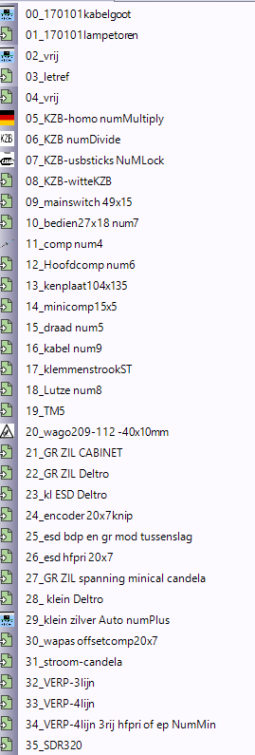
clip ID /clip labelparameter | soort | ahk macro numpad
0 | 170101 kabelgoot | 0
1 | 170101 lampetoren | 1
2 |  | 2
3 | letref | 3
4 |  | 4
5 | kzb homo | 5
6 | kzb | 6
7 | kzb usb | 7
8 | kzb wite kzb (spares) | 8
9 | mainswitch49x15 | 9
10 | bedien | numlock
11 | comp | /
12 | hoofdcomp | *
13 | kenplaat | -
14 | minicomp | +
15 | draad | .
16 | kabel
17 | klemmenstrookST
18 | lutze
19 | tm5
20 | klemmenstrook wago
21 | gr zil cabinet
22 | kl esd deltro
23 | kl esd deltro
24 | enocder 20x7knip
25 | esd bdp en gr mod tusenslag
26 | esd hfpri20x7
27 | gr zil spanning minical candela
28 | kl deltro
29 | kl zilver auto
30 | wapas offset20x7
31 | stroomcandela
32 | verp3lijn
33 | verp4lijn
34 | verp4lijn3rij hfpri of ep
35 | sdr320
36

